Tempo de Construção do Poço
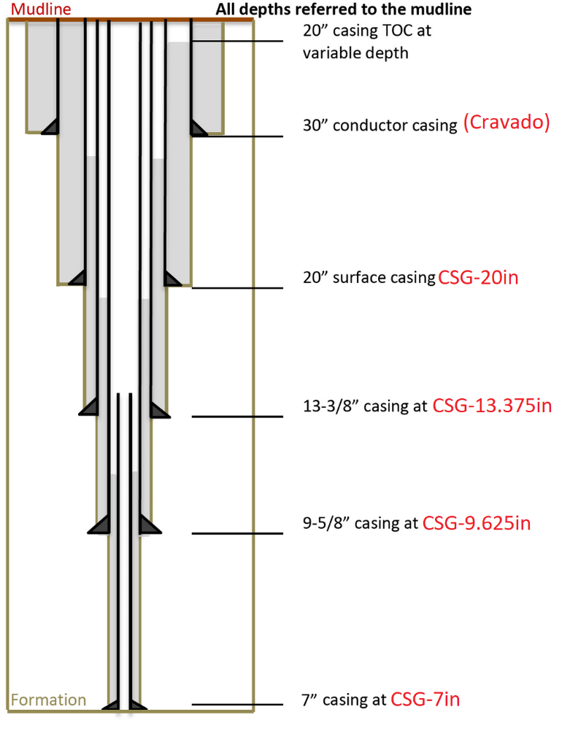
 |  |  | Entradas (Profundidades em Measured Depth): |  |  | Custo de broca:
 |  |  | LDA + Air Gap: | 1000 |  | Diâmetro (Bit Size) | Valor Unitário | Numero de Brocas | Valor Total
 |  |  | Profundidade CSG-20in: | 381.08 | 16% | 26in | R$ 58,000.00 | 2 | R$ 116,000.00
 |  |  | Profundidade CSG-13.375in: | 914.59 | 38% | 17.5in | R$ 45,000.00 | 2 | R$ 90,000.00
 |  |  | Profundidade CSG-9.625in: | 1600.53 | 66% | 12.25in | R$ 23,000.00 | 6 | R$ 138,000.00
 |  |  | Profundidade CSG-7in: | 2438.90 |  | 8.5in | R$ 16,000.00 | 6 | R$ 96,000.00
 |  |  |  |  |  |  |  | Cb | R$ 440,000.00

 |  |  | Cr (diária de sonda, página 28): | R$ 180,000.00 |  | Tempo de Broca em atividade (em horas) | 2419.19
 |  |  | Custo total da sonda | R$ 33,300,000.00 |  | Tempo de Broca em atividade (em dias) | 100.80

 |  |  | Cf (custo por metro perfurado) | R$ 7,976.30 |  | Tempo de circulação (Broca parada)
 |  |  |  |  |  | Numero de manobras (numero de brocas -1): | 15
 |  |  |  |  |  | tc (em horas): | 30
 |  |  |  |  |  | tc (em dias): | 1.25

 |  |  |  |  |  | Tempo de Manobra
 |  |  |  |  |  | Manobra em 26in (2x) | 7.71
 |  |  |  |  |  | Manobra em 17.5in (2x) | 10.12
 |  |  |  |  |  | Manobra em 12.25in (6x) | 34.81
 |  |  |  |  |  | Manobra em 8.5in (5x) | 33.29

 |  |  |  |  |  | tt (em horas) | 85.93
 |  |  |  |  |  |  | 3.58
Curva CAP - C2
Base | 0.25 |  |  |  |  | Tempo total de perfuração (em horas) | 2535.12
Down | 0.125 |  |  |  |  | Tempo total de perfuração (em dias) | 105.63
Up | 0.375
 |  |  |  |  |  | Tempo de completação (em horas) | 1901.34
 |  |  |  |  |  |  | 79.22
 |  |  |  |  |  | Tempo de completação (em dias)
 |  |  |  |  |  | Tempo total (P+C) (em horas) | 4436.46
 |  |  |  |  |  | Tempo total (P+C) (em dias) | 184.85

Tempo de Broca |  | Pela Taxa
Na fase BS=26in (CSG=20in):
dD/dtc (taxa em m/h): | 2.5655051334
tb-26in (em horas): | 125.99438477 | 148.5392175

Na fase BS=17.5in (CSG=13.375in):
dD/dtc (taxa em m/h): | 2.240376677
tb-17.5in (em horas): | 189.62399902 | 238.1337837

Na fase BS=12.25in (CSG=9.625in):
dD/dtc (taxa em m/h): | 1.9564520021
tb-12.25in (em horas): | 262.48768471 | 350.60437172

Na fase BS=8.5in (CSG=7in):
dD/dtc (taxa em m/h): | 1.7085093216
tb-8.5in (em horas): | 345.92551085 | 490.7037172

